Solicitud gráfica
 | Área: | Matemáticas |  |  | Fecha:
 | Grado: | 8 |  |  | 2015-12-10
 | Título del tema: | Solución gráfica de una inecuación con una incógnita |  |  | ¿Cuaderno de estudio o recurso? | Recurso
 | Editor: | Josué Malagón |  |  | Motor del recurso | F4

 | Código guión o recurso: | MA_08_06_CO_REC_200 | ← Para determinar este código, visite la hoja de Ayuda
 |  |  |  |  | ESPECIFICACIÓN DE ARCHIVOS A ENTREGAR
Núm. | Archivo Shutterstock o ruta en web | Imagen para: | Tipo | Ubicación de la imagen en el recurso F4 | Nombre imagen SMALL | Tamaño imagen SMALL | Nombre imagen ZOOM | Tamaño imagen ZOOM | Descripción | Observaciones
IMG01 | Descripcion | Recurso F4 |  | Contenido | MA_08_06_CO_REC_200_IMG01.jpg | 750 x 365 px |  |  | 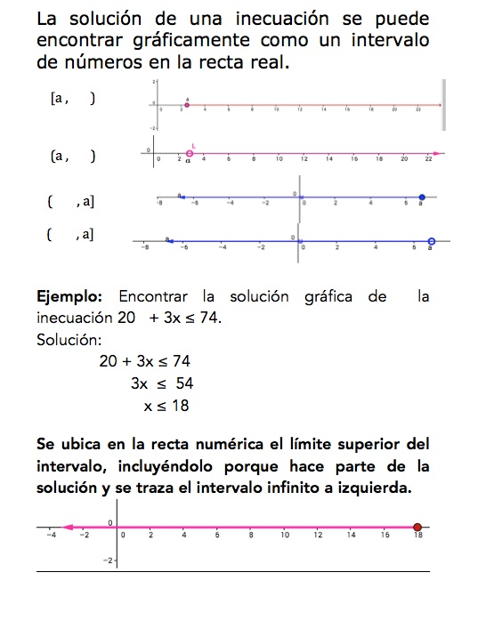
IMG02 | Descripcion | Recurso F4 |  | Contenido | MA_08_06_CO_REC_200_IMG02.jpg | 750 x 365 px
IMG03 | Descripcion | Recurso F4 |  | Contenido | MA_08_06_CO_REC_200_IMG03.jpg | 750 x 365 px
IMG04 | Descripcion | Recurso F4 |  | Contenido | MA_08_06_CO_REC_200_IMG04.jpg | 750 x 365 px
IMG05 | Descripcion | Recurso F4 |  | Contenido | MA_08_06_CO_REC_200_IMG05.jpg | 750 x 365 px
IMG06 | Descripcion | Recurso F4 |  | Contenido | MA_08_06_CO_REC_200_IMG06.jpg | 750 x 365 px |  | 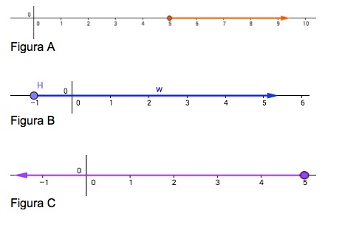
IMG07 | Descripcion | Recurso F4 |  | Contenido | MA_08_06_CO_REC_200_IMG07.jpg | 750 x 365 px |  |  | 